关系图
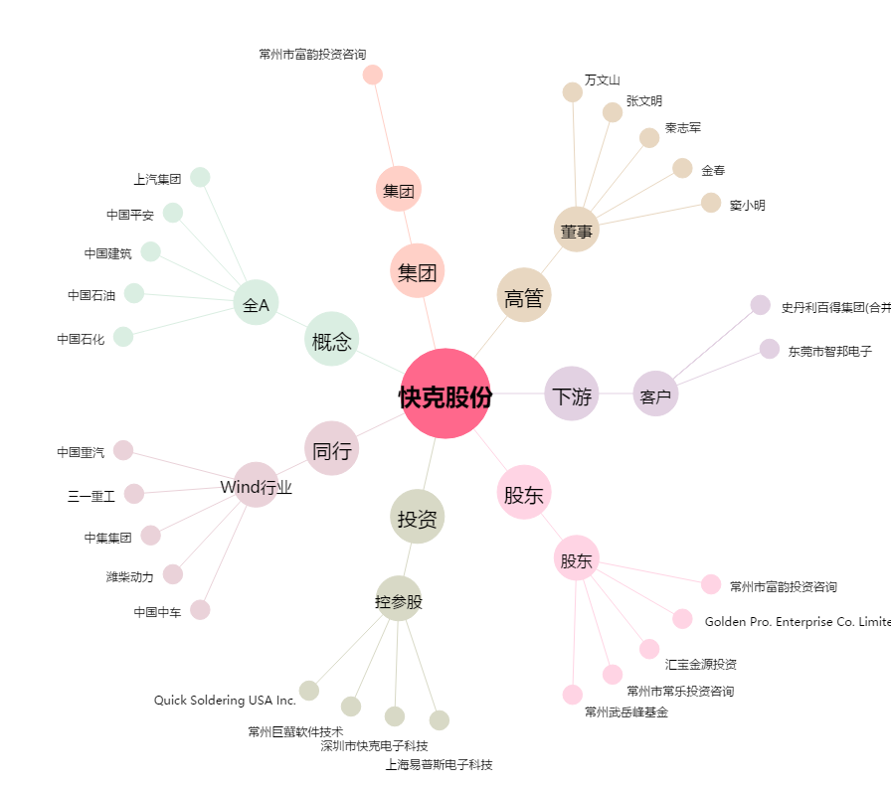
快克股份[603203.SH] - 关系概览图

